关系图
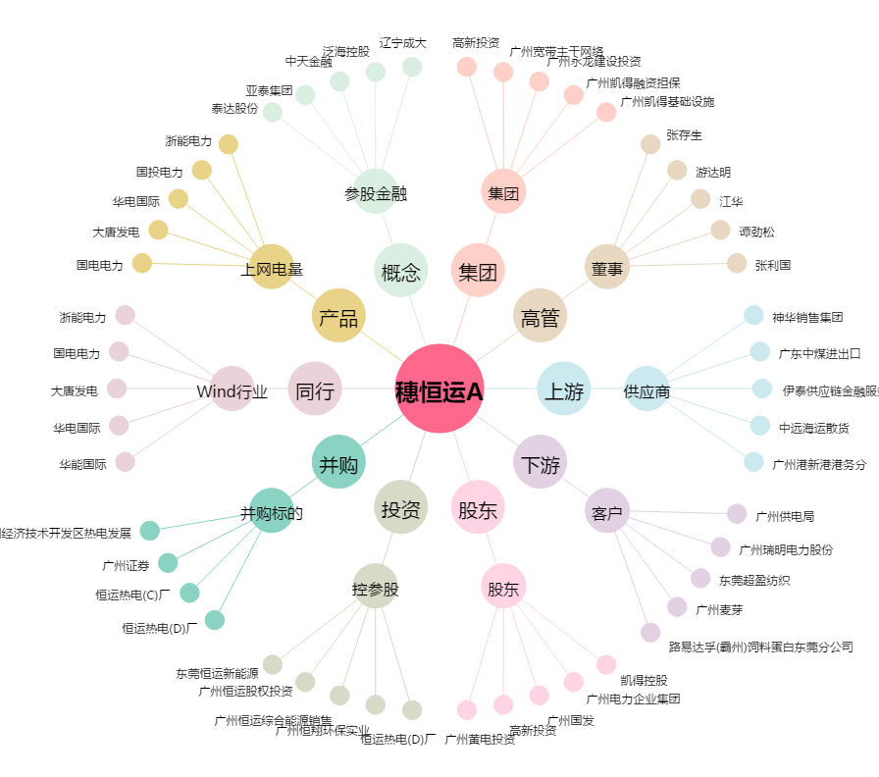
穗恒运A[000531.SZ] - 关系概览图

